Sheet1
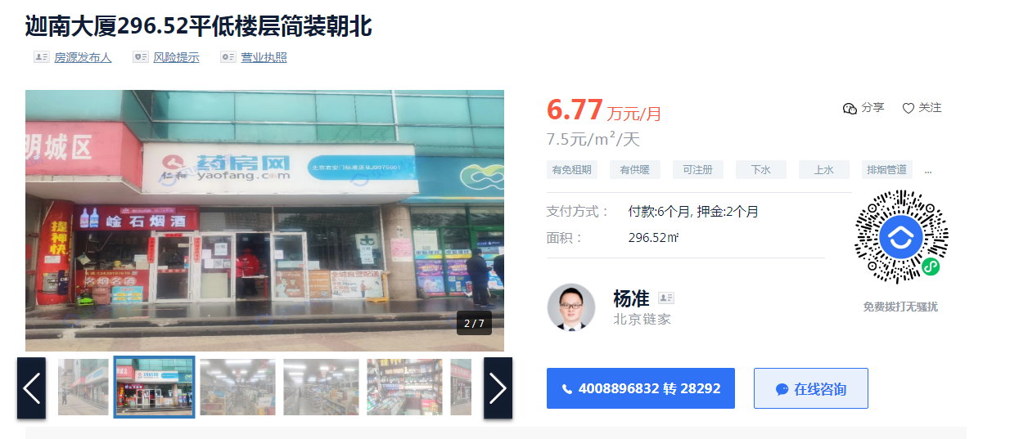
 |  |  |  |  |  |  |  |  |  |  | 楼层 | 楼层系数 | 临街 | 不临街
 |  |  |  |  |  |  |  |  | 临街一层 | 6.5 | 1 | 1 | 6.5 | 4.55
序号 | 幢号 | 结构 | 建筑面积 | 规划用途 | 现状用途 | 总楼层 | 建安 | 市场租金 | 不临街一层 | 4.55 | 2 | 0.7 | 4.55 | 3.185
1 | 2幢 | 混合 | 606 | 工交 | 商业 | 2 | 2000 | 3.8675 |  |  | 3 | 0.6 | 3.9 | 2.73
2 | 3幢 | 混合 | 260 | 工交 | 商业 | 2 | 2000 | 3.8675 |  |  | 4 | 0.5 | 3.25 | 2.275
3 | 4幢 | 混合 | 1414.2 | 工交 | 商业 | 5 | 3000 | 3 |  |  | 5 | 0.5 | 3.25 | 2.275
4 | 7幢 | 混合 | 178.5 | 工交 | 商业 | 1 | 2000 | 4.55 |  |  | 6 | 0.5 | 3.25 | 2.275
5 | 8幢 | 混合 | 361 | 工交 | 商业 | 2 | 2000 | 3.8675
6 | 12幢 | 混合 | 6995.6 | 工交 | 商业 | 6 | 3000 | 4.1166666667
7 | 15幢 | 混合 | 151.9 | 工交 | 商业 | 1 | 2000 | 机房等，不对外，不算收益
8 | 16幢 | 混合 | 662.6 | 工交 | 商业 | 1 | 2000
合计 |  |  | 10629.8 |  |  |  | 2791.1531732 | 3.63

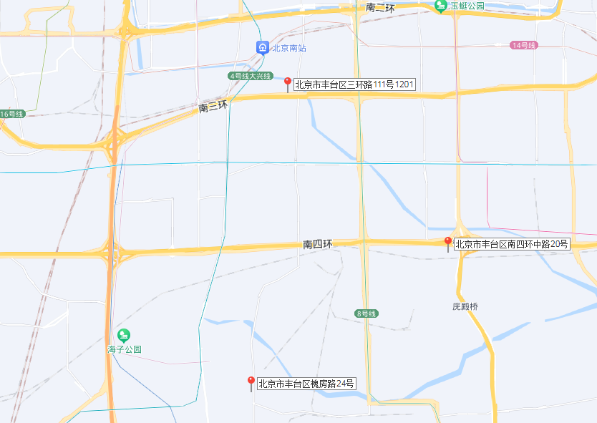
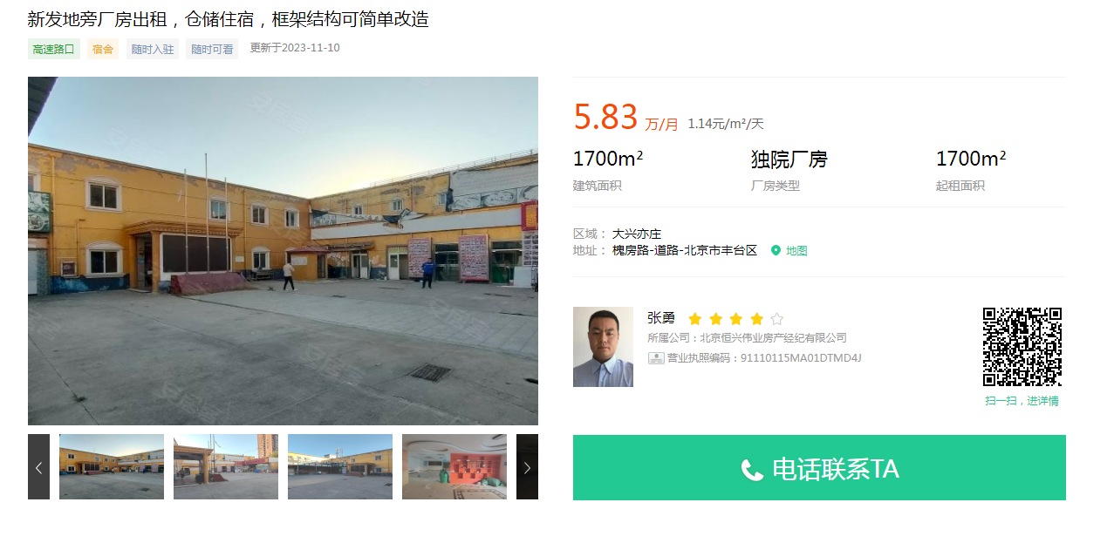

 |  |  |  |  |  |  |  |  |  |  |  |  |  |  | 四环外南苑湿地公园旁边，新发地槐房路
 |  |  |  |  |  |  |  |  |  |  |  |  |  |  | 老旧厂房，报价70万一年

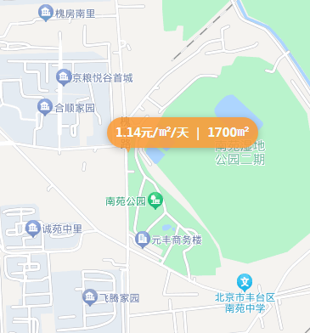



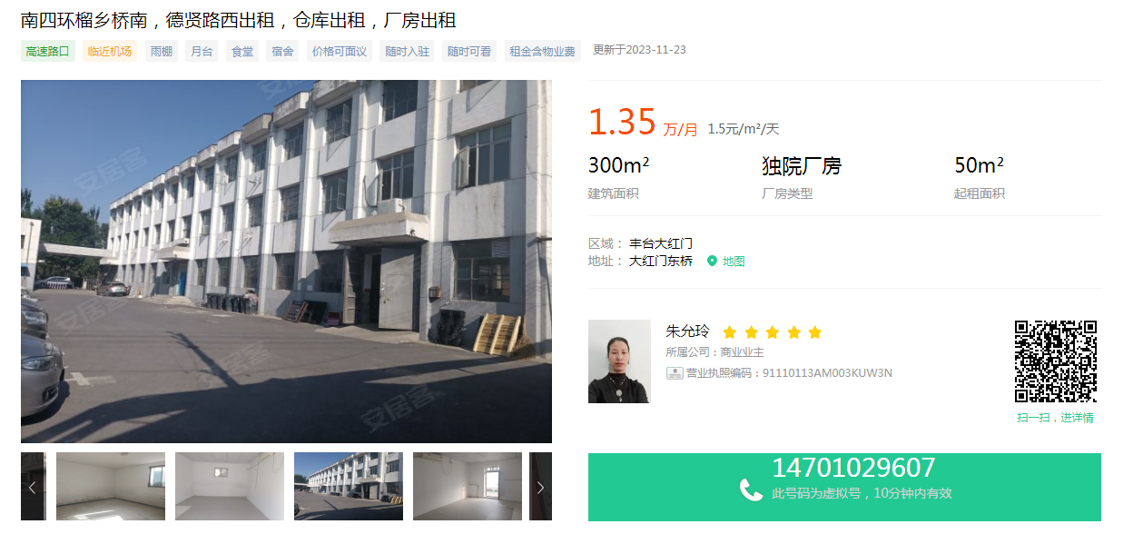

 |  |  |  |  |  |  |  |  |  |  |  |  |  |  | 榴乡桥外几百米，1200平米，年租金70万，1-3层小楼
 |  |  |  |  |  |  |  |  |  |  |  |  |  |  | 单价1.5左右

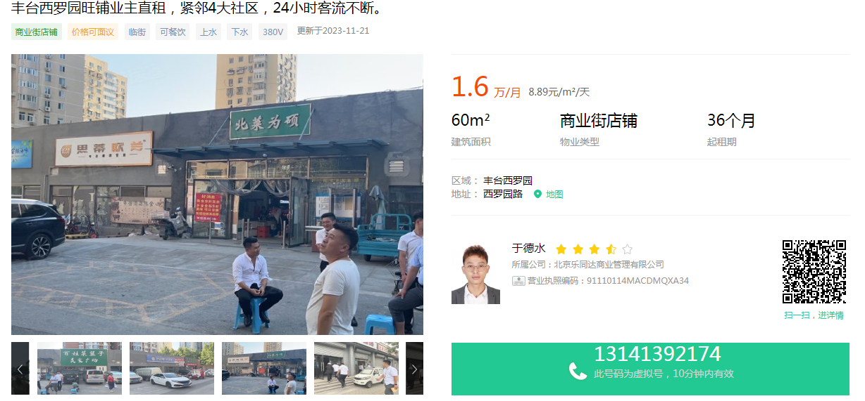

 |  |  |  | 建安（万元） |  | 万元
 | 亦庄物联网产业园可研 |  |  | 82075 | 管理费用 | 5000 | 0.060919890344
 |  |  |  |  | 销售费用 | 10000 | 0.12183978069
 |  |  | 土地+前期费 | 15075
 |  |  | 土地成本 | 7230.828
 |  |  | 契税+印花税 | 7483.90698
 |  |  | 前期费 | 7591.09302 |  |  | 0.092489710874

